【建設工事・測量業務等】すべての業者
青色のセルに入力が必要です。
漏れのないよう入力ください。

各種承諾書・委任状・使用印鑑届

野々市市長 宛 |  |  |  |  |  |  |  |  |  |  |  |  |  |  |  |  |  | 届出日 |  |  | ： | 令和 |  | 年 | 月 | 日

 |  |  |  |  |  |  |  | 主たる営業所の 所在地 |  |  |  | 〒

押印した印鑑で「商号」と「代表者役職」の双方がわからない場合で、その印鑑が印鑑登録されている場合は、印鑑登録証明書を添付してください。

 |  |  |  |  |  |  |  | （フリガナ） 商号又は名称

印
 |  |  |  |  |  |  |  | （フリガナ） 代表者役職・氏名 |  |  |  |  |  |  |  |  |  |  |  | ・

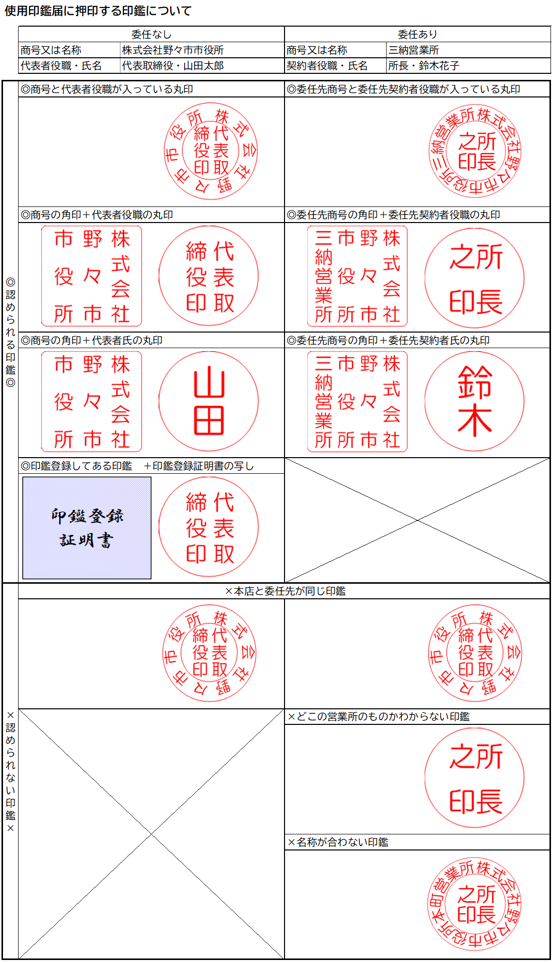

 |  |  | 競争入札参加資格申請に係るシステムや書類の全ての記載事項は、事実と相違ないことを誓約します。

 |  |  | 暴力団排除に関する誓約書兼照会承諾書
 |  |  | 私は、自己又は自社の役員等が、野々市市暴力団排除条例（平成24年野々市市条例第13号）に規定する暴力団員又は暴力団若しくは暴力団員と密接な関係を有する者（以下「暴力団関係者」という。）でないことを誓約します。また、野々市市から請求があった場合は、当方の役員等名簿（氏名、生年月日、役職、住所の一覧表）を指定された期日までに提出すること、並びに石川県警察本部に照会することを承諾します。なお、この誓約に違背した場合は、入札参加資格の停止、契約解除等のいかなる措置を受け、かつその事実を公表されても異存ありません。

営業所等に権限を委任 |  |  |  |  |  |  | 委任状
 | 私は次の者を代理人と定め、 |  |  |  | 令和 |  |  | -1 |  | 年４月１日から |  |  | 令和 |  |  | 1 | 年３月31日まで、

 | 次の１～５の権限を委任し、使用印鑑届に押印した印鑑を使用させます。

 | （郵便番号） 所在地 |  |  | 〒

 | 商号又は名称

 | 契約者役職・氏名 |  |  |  |  |  |  |  |  |  |  |  |  | ・

 | 電話番号 |  |  |  |  |  |  |  |  |  |  |  |  |  | FAX番号

 | １ | 入札及び見積に関する件 |  |  |  |  | ２ |  | 契約締結及び物品引渡に関する件 |  |  |  |  |  |  |  |  |  | ３ |  | 代金の請求及び領収に関する件

 | ４ | 復代理人選任に関する件 |  |  |  |  | ５ |  | 前各項に付随する手続き一切の件

使用印鑑届

 | 次の印鑑は、入札、見積り参加、契約の締結並びに代金の請求及び受領のために使用したいので届け出ます。

 |  |  |  |  |  | 社印（代表者印に法人名が入っている場合は省略可、委任する場合は法人名及び支店名等が入ったものを押印） |  |  |  |  |  |  |  |  |  |  |  |  |  |  |  |  | 代表者印（委任する場合は支店長等の役職が入ったものを押印）

 |  |  |  |  | この申請に関しての 問い合わせ先 |  |  |  |  |  | 担当者氏名

 |  |  |  |  |  |  |  |  |  |  | 担当者連絡先電話番号

 |  |  |  |  |  |  |  |  |  |  | 担当者連絡先 メールアドレス

【建設工事用】野々市市に主たる営業所がある業者のみ
 |  |  |  |  |  | 令和 | -1 |  | 年度 | 主観的事項に関する調査票

こちらの申請の受付は、
令和７年２月５日で終了しました。
随時申請の方は入力・提出しないでください。
野々市市長 宛 |  |  |  |  |  |  |  |  |  |  |  |  | 届出日 |  | ： | 年 |  | 月 | 日

 |  |  |  |  |  |  |  |  | 所在地

 |  |  |  |  |  |  |  |  | 商号又は名称

 |  |  |  |  |  |  |  |  | 代表者役職・氏名

 |  |  |  |  |  |  |  |  | 電話番号 |  |  |  |  |  |  |  | 点数計

 |  |  |  |  |  |  |  |  |  |  |  |  |  |  |  |  | 0

 | 令和 |  |  | -1 | 年１月１日現在における主観的事項の評価項目について関係書類を添えて提出します。

 |  |  |  |  |  |  |  |  |  |  | 添付書類 |  |  |  |  |  | 付与数値

1 |  | エコアクション21認証登録 |  |  |  |  |  |  |  |  | 登録認定証の写し |  |  |  |  |  | 0
2 |  | 障害者の雇用 |  |  |  |  |  |  |  |  | ・ | 身体障害者手帳、療育手帳又は精神障害 |  |  |  |  | 0

 |  |  |  |  |  |  |  |  |  |  |  | 者保健福祉手帳の写し

 |  |  |  |  |  |  |  |  |  |  |  | 及び

 |  |  |  |  |  |  |  |  |  |  | ・ | 雇用保険被保険者証等の写し

3 |  | 女性技術者の雇用 |  |  |  |  |  |  |  |  | ・ | 学校の証明書、使用者の証明書、国土交 |  |  |  |  | 0

 |  |  |  |  |  |  |  |  |  |  |  | 通大臣による証明書又は知識・技能を有

 |  |  |  |  |  |  |  |  |  |  |  | する認定者である証明書

 |  |  |  |  |  |  |  |  |  |  |  | 及び

 |  |  |  |  |  |  |  |  |  |  | ・ | 雇用保険被保険者証等の写し

4 |  | アダプト・プログラム（里親制度）への参加 |  |  |  |  |  |  |  |  |  |  |  |  |  |  | 0

 |  |  | 野々市市と公共施設管理ボランティア支援事業「アダプト・プログラム（里親制度）」の合意を取り交わしている者
 |  |  | 上記合意を取り交わしている団体等の会員であり、その事業における協力者 |  |  |  |  |  |  |  | 市と協定を締結している団体等の会員であり、協力者であることの証明書
5 |  | 除雪協力 |  |  |  |  |  |  |  |  |  |  |  |  |  |  | 0

 |  |  | 野々市市と道路除雪作業委託契約を締結し、道路除雪実施計画における特定の路線の除雪を担当している者
 |  |  | 上記契約を締結している組合等の組合員であり、その契約における協力者 |  |  |  |  |  |  |  | 市と協定を締結している組合等の組合員であり、協力者であることの証明書
 |  |  | 道路除雪作業委託契約を締結している者（上記に該当する者を除く。）
6 |  | 災害協定 |  |  |  |  |  |  |  |  |  |  |  |  |  |  | 0

 |  |  | 野々市市と災害協定を締結している者
 |  |  | 上記協定を締結している協会等の会員であり、その協定における協力者 |  |  |  |  |  |  |  | 市と協定を締結している協会等の会員であり、協力者であることの証明書
7 |  | 消防団員の雇用 |  |  |  |  |  |  |  |  | 雇用保険被保険者証等の写し |  |  |  |  |  | 0

 |  |  | 消防団員の氏名等

 |  |  | 氏名 |  |  |  | 住所 |  |  |  |  |  |  | 所属分団

8 |  | 次世代育成雇用環境の整備 |  |  |  |  |  |  |  |  |  |  |  |  |  |  | 0

 |  |  | 常時雇用労働者数101人未満 |  |  |  |  | 届出 |  |  | （届出のみ）厚生労働省が一般事業主行動計画策定届を受け付けた日を確認することができる書類の写し
 |  |  | 常時雇用労働者数101人未満 |  |  |  |  | 認定 |  |  | （認定あり）基準適合一般事業主認定通知書の写し
 |  |  | 常時雇用労働者数101人以上 |  |  |  |  | 認定
 |  |  | ※常時雇用労働者数101人未満の者について認定を受けている場合、届出分の点数は加算しない。

9 |  | 保護観察対象者等の協力雇用主としての登録の有無 |  |  |  |  |  |  |  |  | 金沢保護観察所の証明書 |  |  |  |  |  | 0

